Sheet1
stt | bug | page | note | status
 |  | tất cả các page | thay logo bằng chữ "BizDirect Asia"
 |  | homepage.html | khoảng cách giữa chữ forgot password ? Với viền khung vàng rộng hơn một chút
 | 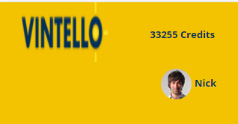 | tất cả các page | bỏ chữ 33255 credits
 | 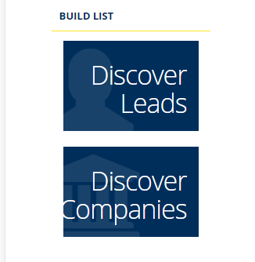 | dashboard.html | cho font chữ nó nhỏ lại để reponsive ko bị mất chữ
 | 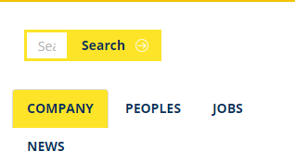 | search.html | _ chỉnh lại khung search - đem phần filter lên trên bảng dữ liệu
 | 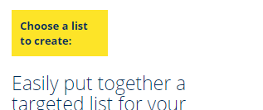 | choose.html | cho text : chooe a list … nằm trên 1 dòng
 |  | choose.html | tương tự cho enter list name nằm trên 1 dòng, cho textbox dài ra chút xíu
 | 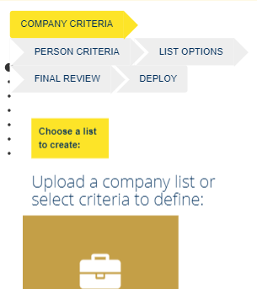 | stepone.html,steptwo,stepthree,stepfour.html | cho nằm ở giữa ( theo height màn hình , top-botton)
1
2
 | 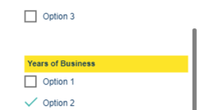 | stepone.html | 1 : dãn ra chút xíu 2: khoảng cách nắng lại , tương tự cho những page có checkbox giống
 | 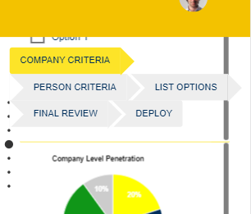 | stepone.html | chỗ cái tên step , làm sao để nó che cái bước ở trên đi ( ở đây đang ở cái bước xem chart, nhưng vẫn thấy cai bước checkbox phía trên)
 | cho phần filter lên phía trên table data | steptwo.html
 | 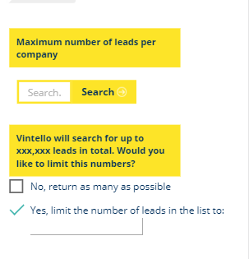 | stepthree.html | khung search dài ra , thay chữ search = biểu tượng kính lúp ( thay cả màn hình desktop) _ khoảng cách checkbox với phần vàng dãn rachuts xíu, kiểm tra lại các phần khác _ các textbox nhập style lại
 | Mất cái table cuối cùng | stepfour.html
 |  | profile.html | phần chữ dàn rộng ra full màn hình
 | 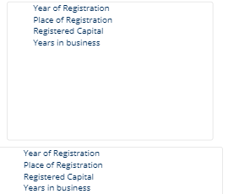 | profile.html | cho nó bằng nhau ( tab : INDENTIFICATION)

